关系图
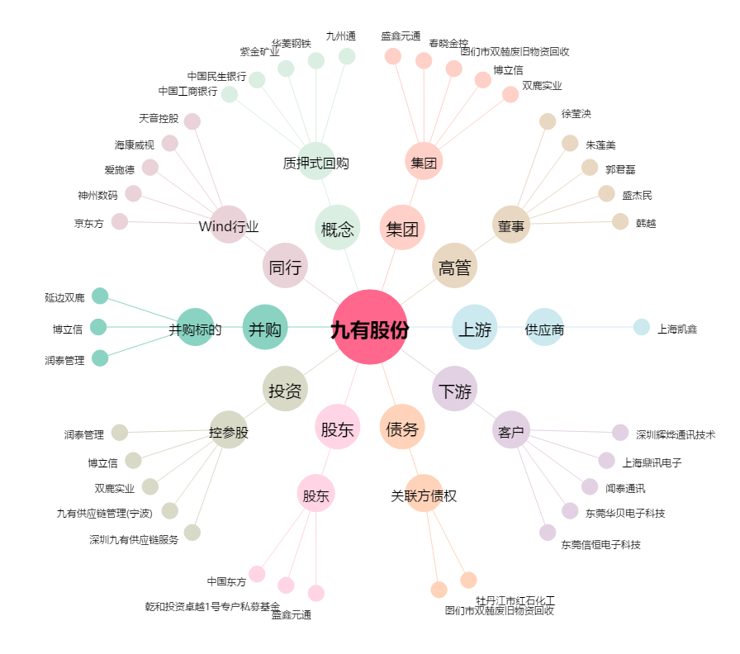
九有股份[600462.SH] - 关系概览图

